FeSaúde
 |  |  |  | 
PLANO DE INTEGRIDADE - PREVINE NITERÓI
PÚBLICO ALVO: ÓRGÃOS DA ADMINISTRAÇÃO DIRETA E ENTIDADES DA ADMINISTRAÇÃO INDIRETA
PLANILHA CONTENDO AÇÕES, RISCOS ASSOCIADOS, SUGESTÕES DE AÇÕES MITIGATÓRIAS E DE INDICADORES
Fundação Estatal de Saúde - FESAÚDE
Pilar I – Ações executadas no Plano de 100 dias da gestão 2021-2024 [As ações referentes a este Pilar, foram executadas no âmbito do "Previne Niterói 2021/2022", portanto, o Pilar fica sem utilização neste biênio (2023/2024) e em outros subsequentes]. | EIXO | Riscos Associados | Sugestões de Ações Mitigatórias | Sugestões de Indicadores | Origem da ação | ODS | ESG | NQQ | Modelo das 3 Linhas
Pilar II – Ações determinadas pela Controladoria Geral do Município
Pilar II.I. –Ações comuns a toda administração | EIXO | Riscos Associados | Sugestões de Ações Mitigatórias | Sugestões de Indicadores | Origem da ação | ODS | ESG | NQQ | Modelo das 3 Linhas
1. Demonstrar comprometimento da Alta Administração através da assinatura o Termo de Compromisso relativamente execução das ações de integridade e Compliance "Previne Niterói" (biênio 2023/2024), assim como a participação, treinamentos e capacitações sobre temas ligados à integridade e compliance evidenciando apoio manifesto na implementação e no fortalecimento Cultura de Integridade e Compliance no ambiente do órgão/entidade do Município. | EIXO 1 | (I) Ausência de apoio explícito da Alta administração na implementação das ações do Plano de Integridade Previne Niterói (2023/2024) comprometendo a disseminação da cultura de integridade no órgão/entidade; (II) Inefetividade no cumprimento da política de Integridade e compliance conforme determina a Lei Municipal nº 3.466/2020 e Decreto Municipal nº 13.877/2021. (III) Inobservância da Lei Municipal nº 3.466/2020, que Institui a Política de Promoção de Integridade e Compliance do Município de Niterói (Art. 8º, Inciso III) e o Decreto nº 13.877/2021, que regulamenta o Plano de Integridade do Município de Niterói (Art. 8º, Inciso IV). | (I) Assinatura do Termo de Compromisso pela Alta Administração; (II) Participação dos integrantes da Alta Administração em eventos nacionais e internacionais, treinamentos e capacitações relacionados aos temas de integridade, compliance e correlatos. | (I) Termo de Compromisso assinado pelo Secretário/Presidente. (II) Quantidade de eventos, capacitações e treinamentos realizados pelos integrantes da Alta Administração dos órgãos/entidades. | Decreto Municipal | 16 | Governança | N. Eficiente e Comprometida | 1ª Linha ou 2ª Linha
2. Incentivar os integrantes da Rede de Controle Interno (RECONIT); Rede de Planejamento (PlaNit); Rede de Administradores do e-ciga; Rede de Agentes de Contratação; Rede de Orçamento; Rede de Contabilidade e outros; servidores designados para exercer as atribuições de Fiscais de Contrato e demais servidores a se capacitarem, preferencialmente, através das “Jornadas de Certificação” da Escola de Governo e Gestão (EGG-Niterói) e em outras instituições: Escola de Contas e Gestão do TCE-RJ (ECE-TCE-RJ) e Escola Nacional de Administração Pública (ENAP). | EIXO 3 | (I) Ineficiência das Redes Municipais devido à ausência de servidores capacitados para exercerem suas funções operacionais e administrativas de forma célere e competente; (II) Ausência de Fiscais de Contratos devidamente capacitados para a realização de suas funções e sem conhecimento dos termos do instrumento contratual. | Realização de capacitações pelos integrantes das Redes, Fiscais de Contratos e demais servidores, preferencialmente através das “Jornadas de Certificação” da Escola de Governo e Gestão (EGG-Niterói); e em outras instituições: Escola de Contas e Gestão do TCE-RJ (ECG-TCE-RJ) e Escola Nacional de Administração Pública (ENAP). | (I) Número de servidores pertencentes às Redes e demais servidores capacitados pela EGG e/ou ECG-TCE-RJ e ENAP; (II) Quantidade de servidores designados para atuar como Fiscais de Contrato que foram devidamente capacitados e treinados para desempenharem suas funções. | CGM | 16 | Governança | N. Eficiente e Comprometida | 1ª Linha ou 2ª Linha
3. Elaborar Protocolo de Admissão de novos servidores visando o estabelecimento de ações que vedem nepotismo, tráfico de influência e conflito de interesse nos órgãos da administração direta e indireta do município de Niterói, mediante a realização de Due diligence, assim como, proporcionar o adequado conhecimento da estrutura e atribuições do cargo. | EIXO 3 | Descumprimento do Decreto Municipal nº 14.293/2022, que institui o Código de Ética e Integridade do Agente Público Municipal, especialmente no que se refere ao nepotismo, tráfico de influência e conflito de interesse nos órgãos da administração direta e indireta do município de Niterói e, da mesma forma, quanto à falta de conhecimento dos princípios que norteiam a atuação do agente público. | Elaboração e atualização de Protocolos de admissão de novos servidores visando evitar possíveis situações que podem configurar como nepotismo, tráfico de influência e conflito de interesse nos órgãos/entidades do Poder Executivo de Niterói. | Protocolos elaborados e publicizados no site do órgãos/entidade. | CGM | 16 | Governança | N. Eficiente e Comprometida | 1ª Linha ou 2ª Linha
4. Disponibilizar (caso o órgão/entidade, tenha arrecadação de receita) em seu Site oficial (caso tenha) e no Portal da Transparência as informações pormenorizadas quanto à receita do órgão/entidade, compreendendo, no mínimo, dados e valores relativos à: receita pública arrecadada; receita pública prevista na LOA; Classificação orçamentária, especificando a natureza da receita (categoria econômica, origem e espécie). | EIXO 3 | Descumprimento da Lei Municipal nº 3.084/2014, que disciplina, no âmbito do Município de Niterói, os procedimentos para a garantia do acesso à informação (Art. 7º inciso IV, § 2º) e da Lei Federal 12.527/2012, que regula o acesso a informações sobre transparência (Art. 8º, inciso IV, § 2º). | Disponibilização no Site institucional do órgão/entidade e envio tempestivo de informações pormenorizadas quanto à receita do órgão/entidade, compreendendo, no mínimo, dados e valores relativos à: receita pública arrecadada; receita pública prevista na LOA; Classificação orçamentária, especificando a natureza da receita para serem disponibilizadas no Portal da Transparência do Município. | Link ou Captura de tela do site institucional do órgãos/entidade e do Portal de Transparência do Município. | Lei Municipal | 16 | Governança | N. Eficiente e Comprometida | 1ª Linha ou 2ª Linha
5. Divulgar, em seção específica no site oficial (caso tenha) e no Portal da Transparência, as informações relativas às transferências voluntárias (p. ex. convênios ou instrumentos congêneres) recebidas de outros órgãos e entidades públicas ou privados, contendo: Objeto; valor do repasse; origem dos recursos; data do repasse. | EIXO 3 | Descumprimento da Lei Municipal nº 3.084/2014, que disciplina o Acesso à informação do Município de Niterói, em conformidade com a Lei Federal nº 12.527/2011 que regula o acesso a informações, observando o disposto nos arts. 7º e 8º. | Disponibilização em seção específica do Site institucional do órgão/entidade e envio tempestivo de informações relativas às transferências voluntárias para o Portal da Transparência observando Lei Municipal nº 3.084/2014 e a Lei Federal nº 12.527/2011. | Link ou Captura de tela do site institucional do órgãos/entidade e/ou do Portal de Transparência do Município com informações relativas às transferências. | Lei Federal e Municipal | 16 | Governança | N. Eficiente e Comprometida | 1ª Linha ou 2ª Linha
6. Divulgar tempestivamente em seu Site oficial (caso tenha) e no Portal da Transparência informações relacionadas à administração de recursos humanos do órgão ou entidade, da seguinte forma: relação nominal dos servidores; indicação de cargo e/ou função desempenhada pelo servidor; indicação da lotação por servidor. | EIXO 3 | Descumprimento da Lei nº 3.084/2014, que disciplina o Acesso a informação do Município de Niterói e da Lei e da Lei Orgânica do Município de Niterói de 4 de abril de 1990 (Art. 316, § 5°). | Disponibilização no Site institucional do órgão/entidade e envio tempestivo de informações relacionadas à administração de recursos humanos do órgão/entidade em observância a Lei Municipal nº 3.084/2014 e a Lei Orgânica do Município. | Link ou Captura de tela do site institucional do órgão/entidade e do Portal de Transparência do Município com informações relacionadas à administração de recursos humanos do órgão/entidade. | Decreto Municipal | 16 | Governança | N. Eficiente e Comprometida | 1ª Linha ou 2ª Linha
7. Disponibilizar tempestivamente no Site oficial do órgão (caso tenha) ou entidade e no Portal da Transparência todos os contratos, aditivos, processos de dispensa de licitação; processos de inexigibilidade de licitação; atas de adesão aos sistemas de registros de preços; resultado dos editais de licitação com indicação de vencedor e valor; informação acerca da situação do certame (aberto, em andamento, suspenso, finalizado); relação das licitações fracassadas e/ou desertas. | EIXO 3 | Possível violação das normas e regulamentações aplicáveis que exigem a transparência relativamente a divulgação dos editais de licitação; dos processos de dispensa, dos processos de inexigibilidade, atas de adesão aos sistemas de registros de preços, dos resultado dos editais com indicação de vencedor e valor; informação acerca da situação do certame, relação das licitações fracassadas e/ou desertas. | Disponibilização no Site institucional do órgão/entidade e envio tempestivo de informações relacionadas aos editais de licitação; processos de dispensa; processos de inexigibilidade; atas de adesão aos sistemas de registros de preços; resultado dos editais com indicação de vencedor e valor; informação acerca da situação do certame (aberto, em andamento, suspenso, finalizado); relação das licitações fracassadas e/ou desertas. | Link ou Captura de tela do site institucional do órgão/entidade e do Portal de Transparência do Município com informações relacionadas aos editais de licitação; processos de dispensa e de inexigibilidade; atas de adesão aos sistemas de registros de preços; resultado dos editais com indicação de vencedor e valor; informação acerca da situação do certame (aberto, em andamento, suspenso, finalizado); relação das licitações fracassadas e/ou desertas. | CGM | 16 | Governança | N. Eficiente e Comprometida | 1ª Linha ou 2ª Linha
8. Gerenciar riscos em nível estratégico com base em metodologias predefinidas, inclusive, elaboradas pela própria CGM (disponível em seu Portal) suportadas pelas melhores práticas nacionais e internacionais que englobem, no mínimo, as seguintes etapas: (I) Diagnóstico de ambiente interno e externo e fixação de objetivos; (II) Identificação e Registro de Riscos; (III) Análise dos Riscos; (IV) Tratamento e Monitoramento das propostas de ação e/ou contingências. | EIXO 2 | Possível ocorrência de impactos negativos no cumprimento dos objetivos estratégicos e das metas do órgão/entidade, em virtude da ausência de planejamento para lidar com eventos (riscos) adversos que podem levar a perdas financeiras, reputação e imagem com consequências graves para os órgãos/entidades e seus respetivos gestores. | Utilização da "Metodologia Previne: gestão, riscos e controle – instrumento administrativo de prevenção e gerenciamento de riscos" instituída pela Portaria n° 029/CGM/2022, disponível no Site institucional da CGM, para auxiliar no gerenciamento de riscos no órgão/entidade. | Preenchimento dos Instrumentos de gerenciamento de riscos, preferencialmente os disponibilizados nos anexos da "Metodologia Previne Niterói" para realizar: (I) Diagnóstico de ambiente interno e externo e fixação de objetivos; (II) Identificação e Registro de Riscos; (III) Análise dos Riscos; (IV) Tratamento e Monitoramento das propostas de ação e/ou contingências (NRM). | Portaria CGM | 16 | Governança | N. Eficiente e Comprometida | 1ª Linha ou 2ª Linha
9. Fomentar a adesão de fornecedores dos órgãos e entidades da Prefeitura Municipal de Niterói à Política de Integridade e Compliance, denominada PREVINE NITERÓI, considerando que a Política de Integridade e compliance no Município é extensiva às Organizações da Sociedade Civil (OSCs) e pessoas jurídicas de direito privado que vierem a contratar com administração pública, de modo a garantir a qualidade e a execução das contratações, conforme Lei Federal nº 12.846/2013, a Lei Municipal nº 3.466/2020 e o Decreto Municipal nº 14.235/2021. | EIXO 3 | (I) Descumprimento e/ou inobservância da Lei Federal N° 12.846/2013 - Lei Anticorrupção (Art. 7º, Inciso VIII); (II) Inobservância do Decreto nº 14.235/2021, que regulamenta o Programa de Integridade no âmbito das organizações sociais e pessoas jurídicas de direito privado estabelecidas em Niterói e/ou que vierem a contratar com o Município, | (I) Realização de eventos/campanhas e/ou notificação pelos canais oficiais, aos principais fornecedores, com claro estímulo e direcionamento para adesão ao "Previne Niterói" de modo a garantir a qualidade e a execução das contratações públicas, conforme Lei Federal nº 12.846/2013, a Lei Municipal nº 3.466/2020 e o Decreto Municipal nº 14.235/2021; (II) Disponibilização e/ou envio de informações sobre a implementação da Política de Integridade e Compliance aos principais fornecedores como forma de sensibilização para a implementação de mecanismos e processos de Integridade e compliance. | (I) Número eventos e/ou campanhas direcionadas para os principais fornecedores relativamente ao tema Integridade, Compliance e correlatos; (II) Número de notificações oficiais e/ou envio de informações sobre a Política de Integridade e Compliance aos principais fornecedores. | Decreto Municipal | 16 | Governança | N. Eficiente e Comprometida | 1ª Linha ou 2ª Linha
10. Utilizar adequadamente as ferramentas disponibilizadas pela CGM e PGM relacionadas a Licitações e Contratações, quais sejam: Termos de Requisitos Mínimos (TRMs), Guias de Identificação de Riscos (GIRs), conforme os Decretos Municipais nº 13. 269/2019 e nº 13.704/2020 e as Minutas Padrão disponibilizadas pela PGM. | EIXO 2 | (I) Instrução processual realizada de forma inadequada devido à inobservância dos Requisitos Mínimos determinados pela CGM, visando minimizar os principais riscos a que os gestores estão expostos que podem comprometer os objetivos do órgão/entidade e gerar irregularidades; (II) Descumprimento do Decreto Municipal nº 13.269/2019 que dispõe sobre a obrigatoriedade da utilização Termos de Requisitos Mínimos (TRMs) e Decreto Municipal nº 13.704/2020 que dispõe sobre a obrigatoriedade de utilização dos Guias de Identificação de Risco, bem como as formas de mitigação (GIRs). | Utilização adequada das ferramentas disponibilizadas e atualizadas pela CGM, disponíveis em seu Site institucional relacionadas a Licitações e Contratações, conforme os Decretos Municipais nº 13. 269/2019 e nº 13.704/2020 e as minutas padrão disponibilizadas pela PGM. | Redução de achados/impropriedades em prestações de contas e em avaliações de auditorias | CGM | 16 | Governança | N. Eficiente e Comprometida | 1ª Linha ou 2ª Linha
11. Atender às determinações dos órgãos de Controle Externo de forma qualitativa e tempestiva visando reduzir o número de representações em face de editais de licitação de Niterói JUNTO AO TCE/RJ, bem como a quantidade de exames reiterados por aquele Tribunal, em atendimento aos riscos mais comuns, levantados nas decisões da Corte de Contas. | EIXO 3 | (I) Perda de tempo com inúmeras tramitações entre o órgão/entidade e o TCE-RJ; (II) Possível aplicação de multa ao gestor da pasta e ao prefeito; (III) Possível abertura de Tomada de Contas; (IV) Possível suspensão de procedimentos licitatórios; (V) Possível necessidade de devolução de recursos ao erário. | Formular/adaptar a ferramenta denominada MMAR (Mapa de Monitoramento de Atendimento às recomendações) como subsídio aos gestores dos órgãos e entidades para sistematizar e acompanhar as recomendadas/solicitações advindas dos órgãos de controle externo (TCE-RJ), sendo utilizado para posterior monitoramento do cumprimento destas recomendações. | N° de tramitações de Editais ao TCE-RJ; N° de aplicações de multas; Nº de licitações suspensas; N° de aberturas de Tomadas de Contas; Valores de recursos devolvidos ao erário. | TCE-RJ | 16 | Governança | N. Eficiente e Comprometida | 1ª Linha ou 2ª Linha
12. Atender, de forma tempestiva e qualitativa, as manifestações oriundas dos cidadãos através dos canais de ouvidoria, visando atingir o percentual mínimo de 70% da resolubilidade das manifestações oriundas dos canais de ouvidoria (manifestações resolvidas pelo nº de manifestações cadastradas). | EIXO 3 | (I) Não cumprimento da Lei Federal nº 13.460/2017, que dispõe sobre participação, proteção e defesa dos direitos do usuário dos serviços públicos da administração pública; (II) Ausência ou ineficiência da capacidade dos recursos técnicos e humanos para lidar e/ou responder tempestivamente o volume de manifestações oriundas dos canais de ouvidoria, comprometendo assim, o atingimento da meta traçada de atingir o percentual de 70% da resolubilidade das manifestações. | (I) Melhoria dos indicadores de monitoramento e resultados referente ao tempo médio de resposta e percentual de respostas dadas aos usuários pelos órgãos e entidades; (II) Aprimorar os procedimentos e os fluxos das manifestações oriundas dos canais de manifestação visando maximizar a capacidade de resolubilidade dos canais de ouvidoria. | (I) Relatório de ouvidoria com a taxa de resolubilidade das manifestações oriundas dos canais de ouvidoria elaborado; (II) Comparativo de % da resolubilidade das manifestações oriundas dos canais de ouvidoria. | Lei Federal | 16 | R. Social | N. Eficiente e Comprometida | 1ª Linha ou 2ª Linha
13. Encaminhar à Comissão de Proteção de Dados, no prazo de 90 (noventa) dias após a publicação do Decreto Municipal nº 14.741/2023, a indicação de pelo menos 1 (um) encarregado e 1 (um) substituto, mediante capacitação obrigatória, nos termos do art. 17°. | EIXO 1 | (I) Inoperacionalidade da Comissão de Proteção de Dados em virtude da demora e/ou do não encaminhamento de pelo menos 1 (um) encarregado e 1 (um) substituto, mediante capacitação obrigatória, no prazo determinado, comprometendo assim, a operacionalidade da Comissão; (II) Ausência de capacitação dos membros encarregados e substitutos encaminhados à Comissão de Proteção de Dados. | Indicar servidores encarregados/substitutos que possuem perfil mínimo no que se refere ao conhecimento das bases de dados, digitais e não digitais, existentes no órgão ou entidade; acesso ao nível estratégico do órgão ou entidade; disponibilidade para participar das capacitações que serão indicadas. | (I) Membros encarregados e substitutos selecionados e publicizados no D.O do Município no prazo estipulado; (II) Número de membros encarregados e substitutos devidamente capacitados. | Decreto Municipal | 16 | Governança | N. Eficiente e Comprometida | 1ª Linha ou 2ª Linha
14. Operacionalizar as atividades da rede de proteção de dados em observância aos princípios e instrumentos da governança estabelecidos nos arts.10° e 11° conforme Decreto Municipal nº 14.741/2023, que Dispõe sobre as diretrizes, procedimentos, medidas preparatórias e ações iniciais para adequação às disposições contidas na Lei Geral de Proteção de Dados Pessoais (LGPD) no âmbito do Poder Executivo Municipal e institui a Política de Governança de Proteção de Dados Pessoais – PGPD. | EIXO 3 | (I) Não observância dos arts. 10° e 11° do Decreto Municipal nº 14.741/2023, que dispõe sobre as diretrizes, procedimentos, medidas preparatórias e ações iniciais para adequação às disposições contidas na LGPD no âmbito do Poder Executivo Municipal. (II) Recursos humanos, financeiros e tecnológicos insuficientes para a implementação das medidas de proteção de dados como: servidores não capacitados; tecnologia inadequada e orçamento insuficiente que podem comprometer a implementação de medidas de segurança de dados para cumprir as exigências regulatórias. | Leitura, interpretação e discussão do conteúdo do Decreto Municipal nº 14.741/2023 que estabelece a Política de Governança de Proteção de Dados Pessoais, diretrizes, procedimentos, medidas preparatórias e ações iniciais para adequação às disposições contidas na LGPD no âmbito do Poder Executivo Municipal, visando a garantia da proteção de dados pessoais, como previsto no Art. 1º, do citado Decreto. | Relatório de atividades da rede de proteção de dados elaborado e publicizado nos canais oficiais. | Decreto Municipal | 16 | Governança | N. Eficiente e Comprometida | 1ª Linha ou 2ª Linha
15. Observar o compromisso com a integridade e a transparência na relação com fornecedores, em consonância com o Decreto Municipal nº 14.293/2022, que institui o Código de Ética e Integridade do Agente Público Municipal. | EIXO 1 | Descumprimento do Decreto Municipal nº 14.293/2022, que institui o Código de Ética e Integridade do Agente Público Municipal, em especial o Capítulo VII - que versa sobre a relacionamento com fornecedores (Art. 13, Incisos, I, III, IV, VIII). | Zelar para que as tratativas com fornecedores que contratam e/ou venham a contratar com a administração pública municipal ocorra de forma a observar os 05 princípios da Administração Pública: Legalidade, Impessoalidade, Moralidade; Publicidade e Efetividade (LIMPE) em observância ao Almanaque do Código de Ética e Integridade do Agente Público Municipal. | Atas de reuniões com fornecedores, quando realizados presencialmente; E-mails trocados com fornecedores. | Decreto Municipal | 16 | Governança | N. Eficiente e Comprometida | 1ª Linha ou 2ª Linha
Pilar II.II. Ações específicas/individualizadas da entidade ou órgão | EIXO | Riscos Associados | Sugestões de Ações Mitigatórias | Sugestões de Indicadores | Origem da ação | ODS | ESG | NQQ | Modelo das 3 Linhas
1. Verificar mensalmente se há pendências registradas nas conciliações bancárias quanto às despesas e receitas não contabilizadas. | EIXO 2 | Inconsistências nas conciliações bancárias e divergências entre extratos e modelos declaratórios a serem encaminhados ao TCE-RJ. | Realização de monitoramentos mensais dos extratos de contas equivalentes às razôes bancárias. | Extratos mensais das contas bancárias da FESAÚDE. | GIR002 | 16 | Governança | N. Eficiente e Comprometida | 1ª Linha ou 2ª Linha
2. Elaborar Plano de Trabalho com ações estratégicas de Proteção de Dados pessoais para promover a adequação do tratamento de dados pessoais e sensíveis em parceria com SMA; SMS; FMS; SMF; SME; FME; SMASES; SMDH; NITPREV; SEOP; SEPLAG; SMU, conforme Decreto Municipal nº 14.741/2023. | EIXO 2 | Descumprimento do Decreto Municipal nº 14.741/2023, que dispõe sobre as diretrizes, procedimentos, medidas preparatórias e ações iniciais para adequação às disposições contidas na LGPD no âmbito do Poder Executivo Municipal. | Definição de equipe ou Grupo de Trabalho (GT) para elaboração do Plano de Trabalho com ações de proteção de dados pessoais e sensíveis em observância com o Decreto Municipal nº 14.741/2023. | Plano de Trabalho com ações de proteção de dados pessoais e sensíveis elaborado. | Decreto Municipal | 16 | Governança | N. Eficiente e Comprometida | 1ª Linha ou 2ª Linha
3. Circularizar junto aos bancos em que a administração indireta tem conta, preferencialmente, em outubro de cada ano, visando identificar possíveis inconsistências nos registros contábeis da Administração Municipal. | EIXO 2 | Inconsistências nas conciliações bancárias e divergências entre extratos e modelos declaratórios a serem encaminhados ao TCE-RJ. | Monitorar, preferencialmente, em outubro de cada ano, as contas bancárias visando verificar se há correspondência com os registros contábeis da Administração Municipal. | Extrato anual das contas bancárias da FESAÚDE. | TCE-RJ | 16 | Governança | N. Eficiente e Comprometida | 1ª Linha ou 2ª Linha
Pilar III. Ações identificadas pelo próprio órgão da Administração direta | EIXOS | Riscos Associados | Sugestões de Ações Mitigatórias | Sugestões de Indicadores | Origem da ação | ODS | ESG | NQQ | Modelo das 3 Linhas
 |  |  |  |  |  |  |  |  | 1ª Linha ou 2ª Linha
 |  |  |  |  |  |  |  |  | 1ª Linha ou 2ª Linha
 |  |  |  |  |  |  |  |  | 1ª Linha ou 2ª Linha
 |  |  |  |  |  |  |  |  | 1ª Linha ou 2ª Linha
 |  |  |  |  |  |  |  |  | 1ª Linha ou 2ª Linha
 |  |  |  |  |  |  |  |  | 1ª Linha ou 2ª Linha
 |  |  |  |  |  |  |  |  | 1ª Linha ou 2ª Linha
 |  |  |  |  |  |  |  |  | 1ª Linha ou 2ª Linha
 |  |  |  |  |  |  |  |  | 1ª Linha ou 2ª Linha
 |  |  |  |  |  |  |  |  | 1ª Linha ou 2ª Linha
 |  |  |  |  |  |  |  |  | 1ª Linha ou 2ª Linha
 |  |  |  |  |  |  |  |  | 1ª Linha ou 2ª Linha
 |  |  |  |  |  |  |  |  | 1ª Linha ou 2ª Linha
 |  |  |  |  |  |  |  |  | 1ª Linha ou 2ª Linha
 |  |  |  |  |  |  |  |  | 1ª Linha ou 2ª Linha
 |  |  |  |  |  |  |  |  | 1ª Linha ou 2ª Linha
 |  |  |  |  |  |  |  |  | 1ª Linha ou 2ª Linha
 |  |  |  |  |  |  |  |  | 1ª Linha ou 2ª Linha
 |  |  |  |  |  |  |  |  | 1ª Linha ou 2ª Linha
 |  |  |  |  |  |  |  |  | 1ª Linha ou 2ª Linha
 |  |  |  |  |  |  |  |  | 1ª Linha ou 2ª Linha
 |  |  |  |  |  |  |  |  | 1ª Linha ou 2ª Linha
 |  |  |  |  |  |  |  |  | 1ª Linha ou 2ª Linha
 |  |  |  |  |  |  |  |  | 1ª Linha ou 2ª Linha
 |  |  |  |  |  |  |  |  | 1ª Linha ou 2ª Linha
 |  |  |  |  |  |  |  |  | 1ª Linha ou 2ª Linha
 |  |  |  |  |  |  |  |  | 1ª Linha ou 2ª Linha
 |  |  |  |  |  |  |  |  | 1ª Linha ou 2ª Linha
 |  |  |  |  |  |  |  |  | 1ª Linha ou 2ª Linha
 |  |  |  |  |  |  |  |  | 1ª Linha ou 2ª Linha

Atribuições e Responsabilidades da Alta Administração: O cumprimento do Plano é ação de integridade e, para isso, será necessária a participação efetiva da alta administração, através da assinatura do gestor responsável no “Termo de Compromisso” e aprovação e execução das ações, de acordo com cronograma pré-estabelecido, conforme Art. 1º do decreto 13.877/2021. |  | Atribuições e Responsabilidades dos Controles Internos Setoriais: As unidades de controle interno setoriais dos órgãos e entidades da administração pública deverão ter participação ativa tanto na elaboração, quanto na execução das ações dos planos. | Atribuições e Responsabilidades da CGM NITERÓI: estabelecerá as diretrizes dos Planos de Integridade que terão a denominação de “Plano de Integridade Previne Niterói”, irá elaborar matriz de Riscos de Integridade quanto às ações, bem como, apresentará formas de mitigação com indicadores que refletirão o grau de cumprimento das ações do Plano de Integridade Previne Niterói. Com base nos indicadores, A CGM-Niterói elaborará periodicamente Relatórios de Monitoramento e Avaliação que serão publicizados.

Eixos:
Eixo 1: Incorporação de padrões elevados de conduta pelos agentes públicos
Eixo 2: Análise de maturidade e gerenciamento dos riscos e fortalecimento dos controles
Eixo 3: Estratégias de transparência, controles de efetividade das políticas públicas e participação social

Objetivo: O Plano de Integridade – PREVINE NITERÓI, regulamentado pelo Decreto 13.877/2021, tem o objetivo de instituir estratégias e ações para disseminação da cultura de integridade nos órgãos e/ou entidades na administração pública municipal de Niterói com o intuito de expandir o seu alcance para as políticas públicas por eles implementadas e monitoradas, bem como para fornecedores ou organizações privadas com as quais mantenham relação, a fim de garantir a integridade, a transparência pública, o controle social e o combate à irregularidades na administração pública municipal.

Legenda:

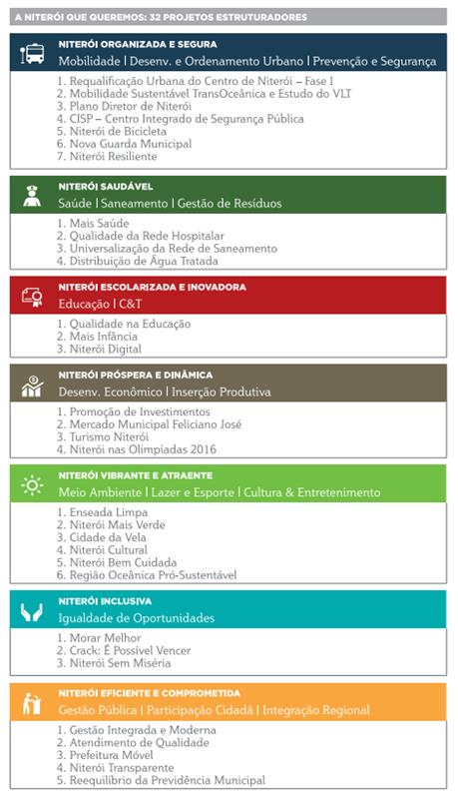


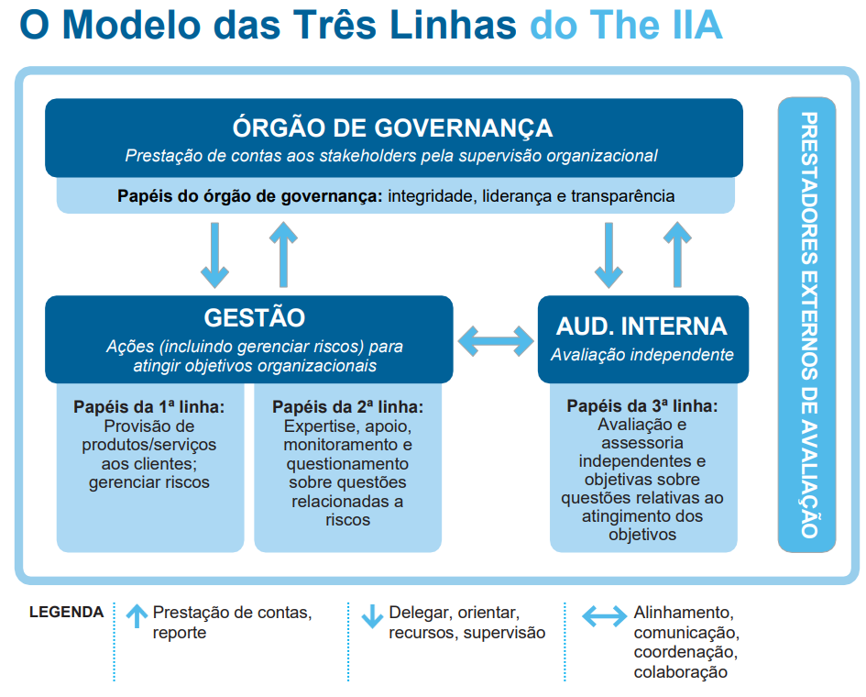

Fonte:
https://www.portalplanejamento.niteroi.rj.gov.br/
https://brasil.un.org/pt-br/sdgs
https://www.pactoglobal.org.br/pg/esg
https://iiabrasil.org.br/korbilload/upl/editorHTML/uploadDireto/20200758glob-th-editorHTML-00000013-20082020141130.pdf

